상품제안서
프리미엄 프리젠터 레이저포인터 | 상품코드: S29353

 |  |  |  |  |  |  | 02-713-8555 | www.synergygift.co.kr
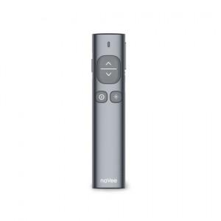

【상세/제작정보】 | .

【인쇄/포장옵션】 | 레이저 / 포장지포장

【공급단가】 | 수량 | 10~ | 50~ | 100~ | 300~ | 500~
*VAT별도 | PPT550(레드) | 83,430원 | 82,150원 | 80,220원 | 77,010원 | 73,800원
 | PPT600(그린) | 112,270원 | 110,540원 | 107,950원 | 103,630원 | 99,310원

【상품 URL】 | https://www.synergygift.co.kr:443/src/goods_detail.php?gdno=29353

